ปมก.ค่าใช้จ่าย
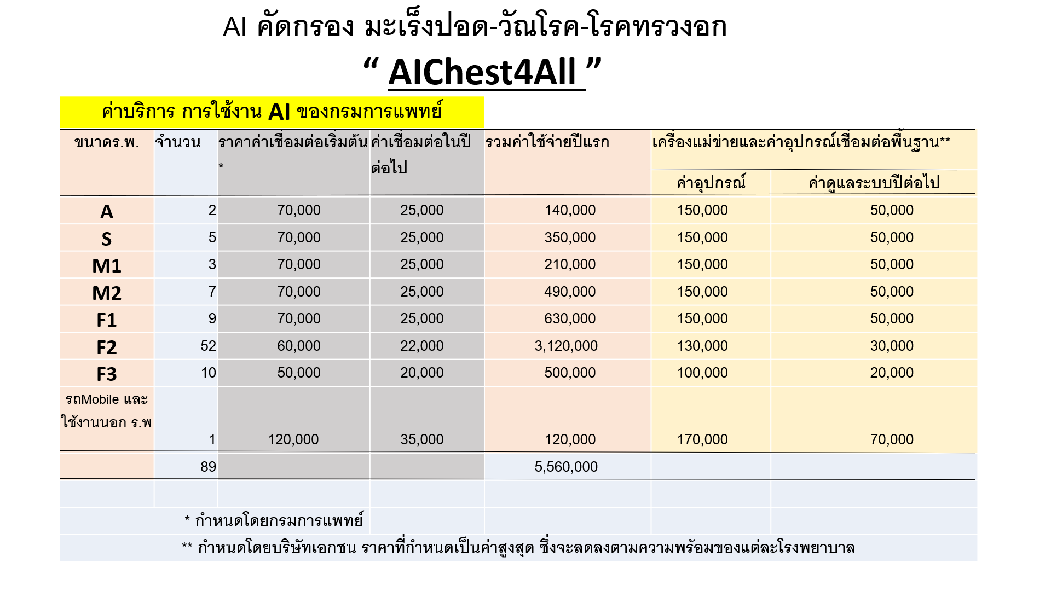

ค่าใช้จ่ายที่ทาง รพ.จะต้องจ่าย

